Sheet1
y | y_pred | residuals | abs_residuals | LogS | SMILES | MolWt | MolLogP | TPSA | MolMR | ValenceElectrons | NumSaturatedRings | NumAliphaticRings | BalabanJ | Phi | FractionCSP3 | NumSpiroAtoms | NumBridgeheadAtoms | PBF | RadiusOfGyration | InertialShapeFactor | SMR_VSA_series | NPR_series | MQNs_ | AUTOCORR2D | MORSE | GETAWAY | image
-2.076 | -1.9603821039 | -0.11561789608 | 0.11561789608 | -2.076 | CC/C=C\C | 70.07825032 | 1.9725 | 0 | 25.105 | 30 | 0 | 0 | 2.622415808 | 3.54552 | 0.6 | 0 | 0 | 0.26520808613 | 1.723368794 | 0.040531971498 | 32.420336236 | 1 | 20 | 4.376418073 | 0 | 0 | 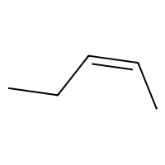
-2.126 | -2.1665673256 | 0.040567325592 | 0.040567325592 | -2.126 | O=C1NC(=O)NC(=O)C1(CC)CC=C(C)C | 224.11609237 | 1.1051 | 75.27 | 58.4534 | 88 | 1 | 1 | 3.0066475726 | 3.4674489022 | 0.54545454545 | 0 | 0 | 0.75568626246 | 2.8902767229 | 0.0013513375204 | 93.539632682 | 1 | 85 | 0 | 0 | 157.1324353 | 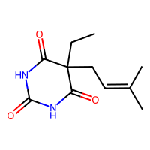
-3.033 | -2.6529622078 | -0.38003779221 | 0.38003779221 | -3.033 | Cc1[nH]c(=O)n(c(=O)c1Cl)C(C)(C)C | 216.06655534 | 1.25342 | 54.86 | 56.0657 | 78 | 0 | 0 | 3.7119231815 | 2.5848231444 | 0.55555555556 | 0 | 0 | 0.64974962167 | 2.617669218 | 0.0014589904681 | 85.94053808 | 1 | 69 | 97.709471354 | 0 | 151.64407421 | 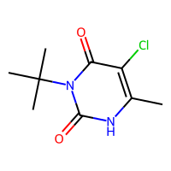
-2.076 | -1.9301151037 | -0.14588489628 | 0.14588489628 | -2.076 | CC/C=C/C | 70.07825032 | 1.9725 | 0 | 25.105 | 30 | 0 | 0 | 2.622415808 | 3.54552 | 0.6 | 0 | 0 | 0.030527891318 | 1.8734993995 | 0.11859973562 | 32.420336236 | 1 | 20 | 4.376418073 | 0 | 0 | 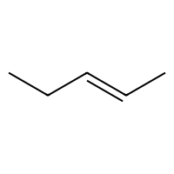
-6.008 | -6.1632413864 | 0.15524138641 | 0.15524138641 | -6.008 | ClC(Cl)C(c1ccc(Cl)cc1)c2ccc(Cl)cc2 | 317.95366104 | 5.929 | 0 | 80.241 | 94 | 0 | 0 | 2.3941105029 | 4.8007357832 | 0.14285714286 | 0 | 0 | 0.87005876061 | 3.7999982231 | 0.0005418391114 | 126.86104146 | 1 | 78 | 137.33057576 | 0 | 180.73860648 | 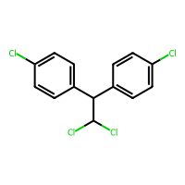
-1.999 | -2.094022274 | 0.095022274017 | 0.095022274017 | -1.999 | O=Cc1ccccc1 | 106.04186481 | 1.4991 | 17.07 | 31.8295 | 40 | 0 | 0 | 2.9910469147 | 1.4239685165 | 0 | 0 | 0 | 0.65961128849 | 2.0626344653 | 0.0088491005718 | 46.975984541 | 1 | 37 | 10.903547026 | 0 | 0 | 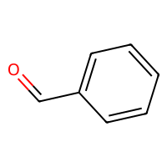
-4.076 | -3.9147536755 | -0.16124632454 | 0.16124632454 | -4.076 | c1cc2ccc(OC)c(CC=C(C)(C))c2oc1=O | 244.10994437 | 3.3103 | 39.44 | 72.171 | 94 | 0 | 0 | 2.673114418 | 3.5106769804 | 0.26666666667 | 0 | 0 | 1.1205867472 | 3.3787639325 | 0.00079891925943 | 105.14903155 | 1 | 90 | 0 | 0 | 153.12682299 | 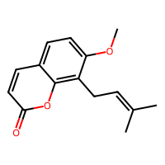
-1.843 | -1.4169101715 | -0.42608982849 | 0.42608982849 | -1.843 | ON=Cc1ccc(o1)N(=O)=O | 156.01710661 | 0.9959 | 88.87 | 34.7429 | 58 | 0 | 0 | 2.89989549 | 1.8625956088 | 0 | 0 | 0 | 0.75349178667 | 2.8757860783 | 0.0044242553857 | 59.809510343 | 1 | 68 | 0 | 0 | 145.60384297 | 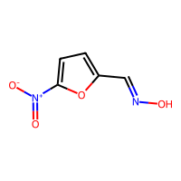
-7.746 | -7.9043312073 | 0.15833120728 | 0.15833120728 | -7.746 | Clc1ccc(c(Cl)c1Cl)c2c(Cl)cc(Cl)c(Cl)c2Cl | 391.80544386 | 7.9274 | 0 | 86.948 | 100 | 0 | 0 | 2.8028536035 | 5.0654525683 | 0 | 0 | 0 | 0.93371642361 | 3.65415561 | 0.00069752356462 | 145.69101662 | 1 | 80 | 158.37112846 | 0 | 198.08279063 | 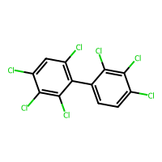
-2.948 | -3.0522229671 | 0.10422296715 | 0.10422296715 | -2.948 | CON(C)C(=O)Nc1ccc(Cl)cc1 | 214.05090527 | 2.3651 | 41.57 | 55.2427 | 76 | 0 | 0 | 2.6048709717 | 3.7342593964 | 0.22222222222 | 0 | 0 | 0.67860762037 | 3.5250027135 | 0.0041346278485 | 86.777143886 | 1 | 71 | 122.44903482 | 0 | 156.71320363 | 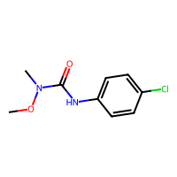
-4.17 | -4.1304793358 | -0.039520664215 | 0.039520664215 | -4.17 | CC(=O)C1CCC2C3CCC4=CC(=O)CCC4(C)C3CCC12C | 314.2245802 | 4.7235 | 34.14 | 90.881 | 126 | 3 | 4 | 1.6696033125 | 3.4158165267 | 0.80952380952 | 0 | 0 | 1.0228849701 | 3.8456916337 | 0.0016153099107 | 139.4440786 | 1 | 115 | 128.18525292 | 0 | 155.74264654 | 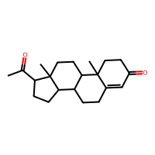
-0.416 | -0.80669385195 | 0.39069385195 | 0.39069385195 | -0.416 | COP(=O)(NC(C)=O)SC | 183.01190081 | 1.24 | 55.4 | 41.9472 | 60 | 0 | 0 | 4.0741188846 | 4.0117871764 | 0.75 | 0 | 0 | 0.68588979307 | 1.9345457728 | 0.001901829272 | 63.270254943 | 1 | 55 | 81.702601566 | 0 | 0 | 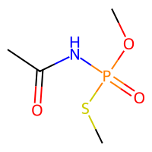
-3.375 | -3.3509042263 | -0.024095773697 | 0.024095773697 | -3.375 | Cc1cc(C)cc(C)c1 | 120.09390038 | 2.61186 | 0 | 40.653 | 48 | 0 | 0 | 3.1656703099 | 1.5634799681 | 0.33333333333 | 0 | 0 | 0.14176511351 | 2.1213203436 | 0.0020557287507 | 55.66066728 | 1 | 37 | 55.753734858 | 0 | 0 | 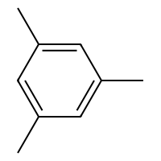
-2.794 | -2.6823949814 | -0.11160501862 | 0.11160501862 | -2.794 | ClCC(Cl)(Cl)Cl | 165.89106078 | 2.5954 | 0 | 31.01 | 38 | 0 | 0 | 3.1684898727 | 2.9394194925 | 1 | 0 | 0 | 0.70151076964 | 1.7028204253 | 0.0049078334964 | 56.076298941 | 1 | 23 | 39.712243301 | 0 | 0 | 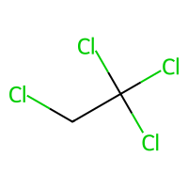
-1.243 | -1.2966154814 | 0.053615481377 | 0.053615481377 | -1.243 | O=C2CN(N=Cc1ccc(o1)N(=O)=O)C(=O)N2 | 238.03381929 | 0.0735 | 118.05 | 53.2011 | 88 | 1 | 1 | 2.0702875865 | 2.5658242667 | 0.125 | 0 | 0 | 0.66882428078 | 4.1975876931 | 0.0023297446012 | 92.945778261 | 1 | 102 | 0 | 0 | 163.32818526 | 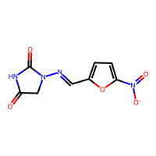
-1.191 | -1.0415636301 | -0.1494363699 | 0.1494363699 | -1.191 | CCCC(=O)OC | 102.06807956 | 0.9595 | 26.3 | 26.924 | 42 | 0 | 0 | 3.0025905287 | 3.3762450509 | 0.8 | 0 | 0 | 0.27238881356 | 2.1641240315 | 0.015679812619 | 42.375883413 | 1 | 35 | 53.505203245 | 0 | 0 | 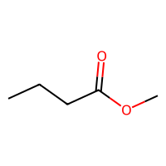
-2.409 | -2.6745946407 | 0.26559464073 | 0.26559464073 | -2.409 | CNC(=O)Oc1ccccc1OC(C)C | 209.10519334 | 2.192 | 47.56 | 57.2897 | 82 | 0 | 0 | 2.8094532073 | 3.9704278268 | 0.36363636364 | 0 | 0 | 0.94480308897 | 2.8323290169 | 0.00097456415851 | 88.441896477 | 1 | 77 | 0 | 0 | 149.62669043 | 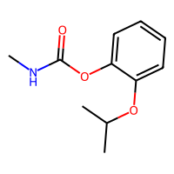
-9.702 | -9.3630990982 | -0.33890090179 | 0.33890090179 | -9.702 | CCCCCCCCCCCCCCCCCCCCCCCCCC | 366.42255173 | 10.3886 | 0 | 122.156 | 158 | 0 | 0 | 2.9469120126 | 25 | 1 | 0 | 0 | 1.5061472048 | 9.75 | 0.022839271848 | 167.94719335 | 1 | 126 | 101.09310109 | 0 | 117.63176525 | 
-3.447 | -3.224178791 | -0.22282120895 | 0.22282120895 | -3.447 | C1CCc2ccccc2C1 | 132.09390038 | 2.5654 | 0 | 43.084 | 52 | 0 | 1 | 2.4142920942 | 1.462365952 | 0.4 | 0 | 0 | 0.29358048515 | 2.1476731595 | 0.0049228094252 | 61.075657749 | 1 | 46 | 0 | 0 | 0 | 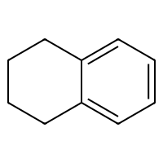
-3.585 | -3.4749774933 | -0.11002250671 | 0.11002250671 | -3.585 | CC(C)c1ccccc1C | 134.10955045 | 3.11842 | 0 | 45.268 | 54 | 0 | 0 | 3.0313278986 | 2.102889802 | 0.4 | 0 | 0 | 0.55711121365 | 2.1891779279 | 0.0034144989086 | 62.081488902 | 1 | 42 | 0 | 0 | 0 | 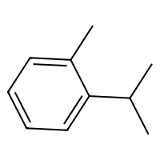
-1.887 | -1.7936011553 | -0.093398844719 | 0.093398844719 | -1.887 | OCC(O)C2OC1OC(OC1C2O)C(Cl)(Cl)Cl | 307.96212111 | -0.4629 | 88.38 | 57.7964 | 100 | 2 | 2 | 2.0121307466 | 4.0957146238 | 1 | 0 | 0 | 0.84519815984 | 3.7296147696 | 0.0020035321344 | 111.72832763 | 1 | 100 | 0 | 0 | 157.22025027 | 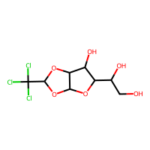
-4.518 | -4.501748085 | -0.016251914978 | 0.016251914978 | -4.518 | c1ccc2cc3ccccc3cc2c1 | 178.07825032 | 3.993 | 0 | 61.454 | 66 | 0 | 0 | 2.5237326454 | 1.538669814 | 0 | 0 | 0 | 0.42160962991 | 2.8347335476 | 0.0038853273388 | 82.208567542 | 1 | 67 | 98.321037074 | 0 | 154.19647871 | 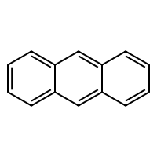
0.675 | 0.54731035233 | 0.12768964767 | 0.12768964767 | 0.675 | OCC(O)C(O)CO | 122.0579088 | -2.3072 | 80.92 | 26.1852 | 50 | 0 | 0 | 3.2924781561 | 3.7194244898 | 1 | 0 | 0 | 0.72855970464 | 2.2675192633 | 0.0072812885888 | 45.847806284 | 1 | 54 | 50.985486131 | 0 | 0 | 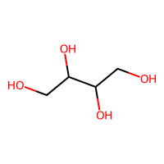
-1.614 | -1.8782925606 | 0.26429256058 | 0.26429256058 | -1.614 | CNC(=O)Oc1ccccc1C2OCCO2 | 223.0844579 | 1.4502 | 56.79 | 56.1707 | 86 | 1 | 1 | 2.189697344 | 3.3812914617 | 0.36363636364 | 0 | 0 | 0.56628625118 | 3.1000310648 | 0.00089911505105 | 92.54504896 | 1 | 85 | 0 | 0 | 151.99017373 | 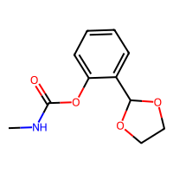
-2.318 | -2.3397216797 | 0.021721679687 | 0.021721679687 | -2.318 | Oc1ccc(cc1)N(=O)=O | 139.02694302 | 1.3004 | 63.37 | 34.7612 | 52 | 0 | 0 | 3.0034006846 | 1.5333364957 | 0 | 0 | 0 | 0.6757153391 | 2.5018953072 | 0.0062119215714 | 55.846523094 | 1 | 58 | 0 | 0 | 144.20987867 | 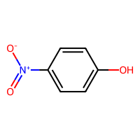
-6.709 | -6.7981081009 | 0.089108100891 | 0.089108100891 | -6.709 | Clc1cc(Cl)c(cc1Cl)c2cccc(Cl)c2Cl | 323.88338856 | 6.6206 | 0 | 76.928 | 88 | 0 | 0 | 2.6858707824 | 4.1196188182 | 0 | 0 | 0 | 0.83196485893 | 3.4439340353 | 0.0011474878084 | 124.57660435 | 1 | 72 | 148.72367305 | 0 | 188.93936372 | 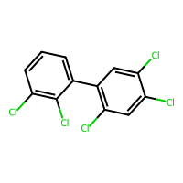
-0.757 | -0.86247801781 | 0.10547801781 | 0.10547801781 | -0.757 | CCCOC=O | 88.052429496 | 0.5694 | 26.3 | 22.307 | 36 | 0 | 0 | 2.4884037719 | 4.07515 | 0.75 | 0 | 0 | 0.32088227349 | 2.2537643582 | 0.099622314963 | 35.95506179 | 1 | 32 | 0 | 0 | 0 | 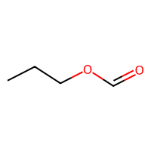
-0.684 | -0.81007713079 | 0.12607713079 | 0.12607713079 | -0.684 | CC(C)OC=O | 88.052429496 | 0.5678 | 26.3 | 22.285 | 36 | 0 | 0 | 2.8141442218 | 2.4557689411 | 0.75 | 0 | 0 | 0.49415739597 | 1.9311452092 | 0.019406844644 | 35.95506179 | 1 | 31 | 0 | 0 | 0 | 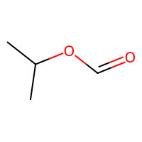
-0.834 | -0.74004364014 | -0.093956359863 | 0.093956359863 | -0.834 | OCC1OC(C(O)C1O)n2cnc3c(O)ncnc23 | 268.08076948 | -1.8566 | 133.75 | 59.9972 | 102 | 1 | 1 | 2.0354351459 | 2.8233208168 | 0.5 | 0 | 0 | 0.6861156187 | 3.5948896467 | 0.0017095493281 | 105.52719647 | 1 | 117 | 132.95416091 | 0 | 149.28111876 | 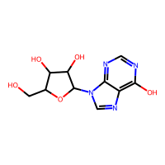
-2.54 | -2.6875531673 | 0.14755316734 | 0.14755316734 | -2.54 | ClC(Br)Br | 205.81335191 | 2.2986 | 0 | 27.495 | 26 | 0 | 0 | 2.3237900077 | 3.2619485294 | 1 | 0 | 0 | 0.24078263222 | 1.4199067209 | 0.0043540922504 | 46.656451603 | 1 | 15 | 22.852883321 | 0 | 0 | 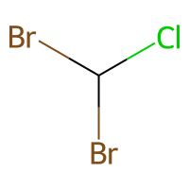
-1.598 | -1.5260691643 | -0.071930835724 | 0.071930835724 | -1.598 | CCSCC | 90.05032132 | 1.7594 | 0 | 28.673 | 32 | 0 | 0 | 2.1906096872 | 4.6545 | 1 | 0 | 0 | 0.63746281614 | 1.6273146918 | 0.10098816273 | 37.115066562 | 1 | 21 | 27.553339941 | 10.71616982 | 0 | 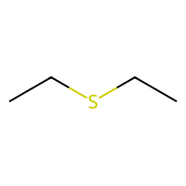
-5.568 | -5.5872297287 | 0.019229728699 | 0.019229728699 | -5.568 | c1ccc2c(c1)c3ccccc3c4ccccc24 | 228.09390038 | 5.1462 | 0 | 78.96 | 84 | 0 | 0 | 2.4630123697 | 1.9199721621 | 0 | 0 | 0 | 0.3931360097 | 3 | 0.00051393218768 | 105.11375011 | 1 | 88 | 108.35174876 | 0 | 162.44551978 | 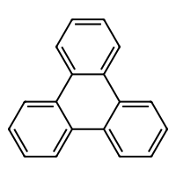
-2.6 | -2.5742614269 | -0.025738573074 | 0.025738573074 | -2.6 | CCCC(C)C | 86.109550448 | 2.4425 | 0 | 29.746 | 38 | 0 | 0 | 2.6272148479 | 3.2 | 1 | 0 | 0 | 0.44512477685 | 1.920286437 | 0.019746366273 | 39.530760891 | 1 | 25 | 38.364383124 | 0 | 0 | 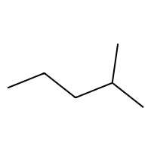
-3.22 | -3.2477011681 | 0.02770116806 | 0.02770116806 | -3.22 | Oc1ccc(Cl)cc1Cl | 161.96392011 | 2.699 | 20.23 | 38.1268 | 48 | 0 | 0 | 3.1716780304 | 1.8359959074 | 0 | 0 | 0 | 0.23064158477 | 2.3671197655 | 0.0034664409422 | 62.302286841 | 1 | 42 | 0 | 0 | 0 | 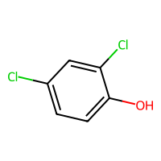
-3.345 | -3.2969856262 | -0.048014373779 | 0.048014373779 | -3.345 | Brc1ccccc1 | 155.95746226 | 2.4491 | 0 | 34.142 | 36 | 0 | 0 | 3.0214653097 | 1.4711806016 | 0 | 0 | 0 | 0.12964121219 | 1.8196131055 | 0.010346978276 | 50.734498756 | 1 | 29 | 11.380723778 | 0 | 0 | 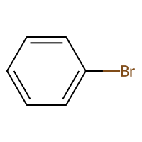
-2.329 | -2.3185224533 | -0.010477546692 | 0.010477546692 | -2.329 | CCCCC(=O)CCCC | 142.1357652 | 2.9359 | 17.07 | 44.057 | 60 | 0 | 0 | 3.0863484262 | 6.5614240254 | 0.88888888889 | 0 | 0 | 0.62476189849 | 3.2090597365 | 0.015384234023 | 62.950186267 | 1 | 48 | 81.520520125 | 0 | 112.32631411 | 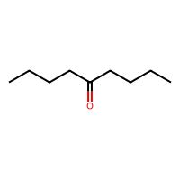
-4.754 | -4.5585002899 | -0.19549971008 | 0.19549971008 | -4.754 | Brc1ccc(I)cc1 | 281.85411023 | 3.0537 | 0 | 46.859 | 42 | 0 | 0 | 3.032455532 | 2.3115442345 | 0 | 0 | 0 | 0.36621896576 | 2.6457596056 | 0.011822111601 | 70.829184586 | 1 | 33 | 0 | 0 | 0 | 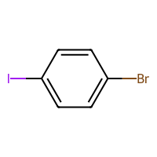
-1.991 | -2.0425553322 | 0.051555332184 | 0.051555332184 | -1.991 | c1ccccc1O | 94.041864812 | 1.3922 | 20.23 | 28.1068 | 36 | 0 | 0 | 3.0214653097 | 0.98445190129 | 0 | 0 | 0 | 0.14703365733 | 1.7830439551 | 0.008762692341 | 41.18787457 | 1 | 34 | 0 | 0 | 0 | 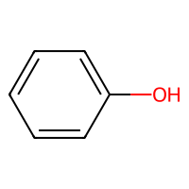
-3.659 | -3.6207871437 | -0.038212856293 | 0.038212856293 | -3.659 | CC12CCC3C(CCC4=CC(=O)CCC34C)C2CCC1O | 288.20893014 | 3.8792 | 37.3 | 82.7168 | 116 | 3 | 4 | 1.6883496404 | 2.9585430005 | 0.84210526316 | 0 | 0 | 0.70433492027 | 3.5790384304 | 0.0018860355991 | 127.23514701 | 1 | 108 | 121.20562005 | 0 | 146.95794828 | 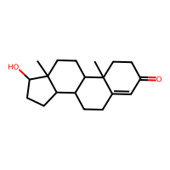
-6.878 | -7.1609888077 | 0.28298880768 | 0.28298880768 | -6.878 | CC(C)C(C(=O)OC(C#N)c1cccc(Oc2ccccc2)c1)c3ccc(OC(F)F)cc3 | 451.15951466 | 6.62798 | 68.55 | 118.057 | 170 | 0 | 0 | 1.7577562803 | 7.9809700896 | 0.23076923077 | 0 | 0 | 2.4323547361 | 5.6583644576 | 0.00026038533395 | 190.72334264 | 1 | 160 | 159.44941702 | 0 | 188.67819892 | 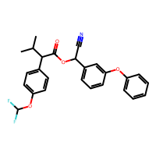
-1.812 | -1.76055336 | -0.051446640015 | 0.051446640015 | -1.812 | ClC(Cl)Cl | 117.91438307 | 1.9864 | 0 | 21.347 | 26 | 0 | 0 | 2.3237900077 | 2.5913244832 | 1 | 0 | 0 | 0.20599427257 | 1.4218623612 | 0.0041787196612 | 39.098271183 | 1 | 15 | -29.981986244 | 0 | 0 | 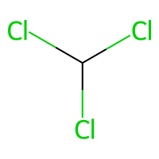
-6.775 | -6.6674699783 | -0.10753002167 | 0.10753002167 | -6.775 | CC1(C)C(C=C(Cl)Cl)C1C(=O)OC(C#N)c2cccc(Oc3ccccc3)c2 | 415.07419883 | 6.17798 | 59.32 | 107.954 | 144 | 1 | 1 | 1.7214814947 | 5.9775461604 | 0.27272727273 | 0 | 0 | 1.1691740425 | 5.0488879704 | 0.00046776874134 | 174.20007143 | 1 | 134 | 156.58697075 | 0 | 183.13355159 | 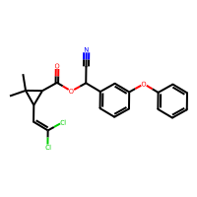
-4.45 | -4.1781396866 | -0.27186031342 | 0.27186031342 | -4.45 | CCN2c1nc(C)cc(C(F)(F)F)c1NC(=O)c3cccnc23 | 322.1041457 | 3.52752 | 58.12 | 78.8462 | 120 | 0 | 1 | 2.3316664991 | 3.4637236838 | 0.26666666667 | 0 | 0 | 0.46489124808 | 3.5041033533 | 0.0005509404353 | 129.16603434 | 1 | 117 | 0 | 0 | 190.71112315 | 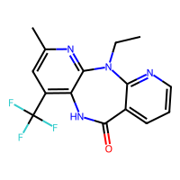
-5.205 | -5.3974685669 | 0.19246856689 | 0.19246856689 | -5.205 | CCCN(CCC)c1c(cc(cc1N(=O)=O)C(F)(F)F)N(=O)=O | 335.10929065 | 4.1482 | 89.52 | 77.5478 | 128 | 0 | 0 | 3.6993779362 | 5.8802127615 | 0.53846153846 | 0 | 0 | 0.99245746798 | 3.6438542836 | 0.00053275349824 | 128.85968694 | 1 | 124 | 0 | 0 | 185.50767229 | 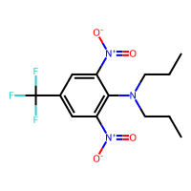
-6.007 | -5.7928323746 | -0.21416762543 | 0.21416762543 | -6.007 | c1ccc2c(c1)c3cccc4ccc5cccc2c5c43 | 252.09390038 | 5.7372 | 0 | 87.652 | 92 | 0 | 0 | 2.329150587 | 1.7814422909 | 0 | 0 | 0 | 0.058783784768 | 3.0859560917 | 0.00057665329705 | 115.88619854 | 1 | 103 | 114.28489172 | 0 | 167.26568914 | 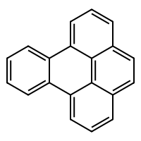
-4.116 | -4.048391819 | -0.067608181 | 0.067608181 | -4.116 | Cc1cc2ccccc2cc1C | 156.09390038 | 3.45664 | 0 | 53.422 | 60 | 0 | 0 | 2.8395199428 | 1.6134353719 | 0.16666666667 | 0 | 0 | 0.036695974138 | 2.5155764747 | 0.0038373603346 | 72.145028222 | 1 | 54 | 0 | 0 | 135.48680664 | 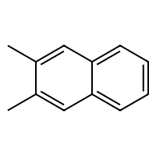
-4.775 | -4.5357351303 | -0.23926486969 | 0.23926486969 | -4.775 | CC=C(C(=CC)c1ccc(O)cc1)c2ccc(O)cc2 | 266.13067982 | 4.6046 | 40.46 | 83.5156 | 102 | 0 | 0 | 2.4386154466 | 4.2586736854 | 0.11111111111 | 0 | 0 | 1.054476964 | 3.3584622168 | 0.00043798027831 | 118.51564166 | 1 | 96 | 127.36938349 | 0 | 152.36979896 | 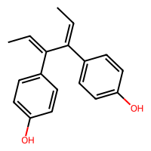
-4.299 | -4.2451667786 | -0.053833221436 | 0.053833221436 | -4.299 | COc1c(O)c(Cl)c(Cl)c(Cl)c1Cl | 259.89654009 | 4.0144 | 29.46 | 54.6988 | 72 | 0 | 0 | 3.563757676 | 3.410080831 | 0.14285714286 | 0 | 0 | 0.28416464872 | 2.7083492928 | 0.0007271474876 | 94.946504372 | 1 | 62 | 0 | 0 | 155.19381145 | 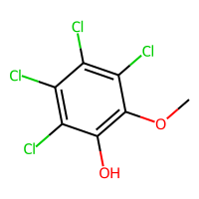
-3.631 | -3.5479648113 | -0.083035188675 | 0.083035188675 | -3.631 | CC(C)CCC(C)(C)C | 128.15650064 | 3.4687 | 0 | 43.527 | 56 | 0 | 0 | 3.28071084 | 3.2396694215 | 1 | 0 | 0 | 0.62611976076 | 2.3746344748 | 0.0089317869858 | 58.79322576 | 1 | 37 | 53.856487436 | 0 | 0 | 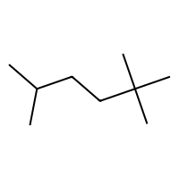
-8.057 | -8.0188274384 | -0.038172561646 | 0.038172561646 | -8.057 | CC(C)C(Nc1ccc(cc1Cl)C(F)(F)F)C(=O)OC(C#N)c2cccc(Oc3ccccc3)c2 | 502.1271049 | 7.39568 | 71.35 | 126.1067 | 182 | 0 | 0 | 1.7542695135 | 8.2557529975 | 0.23076923077 | 0 | 0 | 1.0920511805 | 6.1306011129 | 0.00031681071808 | 205.87749212 | 1 | 168 | 172.834965 | 0 | 197.26358299 | 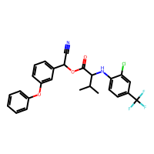
-3.308 | -3.3233184814 | 0.015318481445 | 0.015318481445 | -3.308 | CCCCCC(C)C | 114.14085058 | 3.2227 | 0 | 38.98 | 50 | 0 | 0 | 2.7158427613 | 5.1428571429 | 1 | 0 | 0 | 0.65935270503 | 2.6780356607 | 0.020292285435 | 52.372404137 | 1 | 35 | 9.9420129447 | 0 | 94.434619473 | 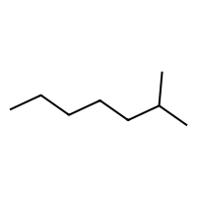
-6.311 | -6.1210079193 | -0.18999208069 | 0.18999208069 | -6.311 | c1cc(C)cc2c1c3cc4cccc5CCc(c45)c3cc2 | 268.12520051 | 5.55322 | 0 | 91.105 | 100 | 0 | 1 | 2.055164911 | 2.0803286387 | 0.14285714286 | 0 | 0 | 0.44953780732 | 3.6310201561 | 0.0014521776007 | 123.37038382 | 1 | 106 | 132.94274212 | 0 | 161.36578283 | 
-1.449 | -1.415088892 | -0.033911108017 | 0.033911108017 | -1.449 | CC(C)CCOC=O | 116.08372962 | 1.2055 | 26.3 | 31.471 | 48 | 0 | 0 | 2.8140021484 | 4.3181824382 | 0.83333333333 | 0 | 0 | 0.25474003953 | 2.716340949 | 0.020100371667 | 48.796705036 | 1 | 41 | 0 | 0 | 114.42281882 | 
-3.086 | -3.040678978 | -0.045321022034 | 0.045321022034 | -3.086 | Oc2ccc1CCCCc1c2 | 148.088815 | 2.271 | 20.23 | 44.7488 | 58 | 0 | 1 | 2.4305475587 | 1.5694241501 | 0.4 | 0 | 0 | 0.53519938192 | 2.4246830797 | 0.0047958199361 | 65.865329909 | 1 | 55 | 34.990240264 | 0 | 121.79130563 | 
-1.381 | -1.3973969221 | 0.016396922112 | 0.016396922112 | -1.381 | CCC(CC)CO | 102.10446507 | 1.4149 | 20.23 | 31.1578 | 44 | 0 | 0 | 2.9923028832 | 4.1041978907 | 1 | 0 | 0 | 0.72118497062 | 1.940454006 | 0.007456463877 | 44.320433051 | 1 | 35 | 35.867093499 | 0 | 0 | 
-4.007 | -3.7708318233 | -0.23616817665 | 0.23616817665 | -4.007 | CCN2c1ccccc1N(C)C(=O)c3ccccc23 | 252.12626313 | 3.4346 | 23.55 | 78.2975 | 96 | 0 | 1 | 2.3144598986 | 2.7450870623 | 0.1875 | 0 | 0 | 0.31235120233 | 3.0647444077 | 0.00072987011176 | 112.17424883 | 1 | 95 | 113.74587078 | 0 | 164.98438829 | 
-2.033 | -2.1575307846 | 0.12453078461 | 0.12453078461 | -2.033 | O=Cc2ccc1OCOc1c2 | 150.03169405 | 1.2278 | 35.53 | 37.9525 | 56 | 0 | 1 | 2.4833896435 | 1.2819541307 | 0.125 | 0 | 0 | 1.0745452506 | 2.5645222938 | 0.0059806712746 | 62.608942285 | 1 | 60 | 0 | 0 | 146.14185859 | 
-2.43 | -2.6669683456 | 0.23696834564 | 0.23696834564 | -2.43 | CC3C2CCC1(C)C=CC(=O)C(=C1C2OC3=O)C | 246.12559444 | 2.4196 | 43.37 | 66.722 | 96 | 2 | 3 | 2.0989565316 | 2.3138042913 | 0.6 | 0 | 0 | 0.71190247418 | 3.1109588582 | 0.0011588619746 | 106.34436062 | 1 | 92 | 122.84792372 | 0 | 156.0914235 | 
-3.098 | -3.0270287991 | -0.070971200943 | 0.070971200943 | -3.098 | CCOC(=O)C=Cc1ccccc1 | 176.08372962 | 2.2629 | 26.3 | 52.109 | 68 | 0 | 0 | 2.538214333 | 3.7647375237 | 0.18181818182 | 0 | 0 | 0.40033536806 | 3.4973707291 | 0.0054786641422 | 77.078651638 | 1 | 62 | 108.75297449 | 0 | 147.9964039 | 
-7.129 | -6.7461156845 | -0.38288431549 | 0.38288431549 | -7.129 | CC1(C)C(C=C(Cl)Cl)C1C(=O)OCc2cccc(Oc3ccccc3)c2 | 390.07894986 | 6.1133 | 35.53 | 103.304 | 136 | 1 | 1 | 1.5921835455 | 5.5910096776 | 0.28571428571 | 0 | 0 | 1.1046264553 | 5.5351129507 | 0.00095284099221 | 163.37187414 | 1 | 124 | 150.64229416 | 0 | 175.81215736 | 
-2.421 | -2.2677147388 | -0.15328526115 | 0.15328526115 | -2.421 | CCC1(C(=O)NC(=O)NC1=O)C2=CCCCC2 | 236.11609237 | 1.2492 | 75.27 | 60.9564 | 92 | 1 | 2 | 2.4086730423 | 3.0001588358 | 0.58333333333 | 0 | 0 | 1.0256621958 | 2.8117656244 | 0.0015089953898 | 98.954623152 | 1 | 90 | 0 | 0 | 163.39455545 | 
-2.272 | -2.1255626678 | -0.14643733215 | 0.14643733215 | -2.272 | O=C1NC(=O)NC(=O)C1(CC)c1ccccc1 | 232.08479224 | 0.7004 | 75.27 | 60.0924 | 88 | 1 | 1 | 2.5359730532 | 2.6693293908 | 0.25 | 0 | 0 | 1.0336661931 | 2.8117656244 | 0.0015089953898 | 97.517498857 | 1 | 90 | 0 | 0 | 177.1593195 | 
-0.77 | -0.75789821148 | -0.012101788521 | 0.012101788521 | -0.77 | CCOC(=O)C | 88.052429496 | 0.5694 | 26.3 | 22.307 | 36 | 0 | 0 | 2.8312571099 | 2.4557689411 | 0.75 | 0 | 0 | 0.29323810278 | 1.8781523542 | 0.015747507239 | 35.95506179 | 1 | 30 | 45.698723462 | 0 | 0 | 
-5.828 | -6.0453042984 | 0.2173042984 | 0.2173042984 | -5.828 | CCOP(=S)(OCC)SCSc1ccc(Cl)cc1 | 341.97385706 | 5.4203 | 18.46 | 87.304 | 102 | 0 | 0 | 2.4314785161 | 8.2791812291 | 0.45454545455 | 0 | 0 | 1.3722072321 | 3.9884237332 | 0.0015413108651 | 127.62214663 | 1 | 87 | 0 | 0 | 149.5089118 | 
-3.446 | -3.6714506149 | 0.22545061493 | 0.22545061493 | -3.446 | CCN2c1nc(Cl)ccc1N(C)C(=O)c3cccnc23 | 288.07778872 | 2.878 | 49.33 | 78.8975 | 102 | 0 | 1 | 2.3234038887 | 3.0612051876 | 0.21428571429 | 0 | 0 | 0.43961947769 | 3.4135453145 | 0.00074774165002 | 121.08858388 | 1 | 103 | 0 | 0 | 170.87576702 | 
-1.532 | -1.9068453312 | 0.37484533119 | 0.37484533119 | -1.532 | CC1CC(C)C(=O)C(C1)C(O)CC2CC(=O)NC(=O)C2 | 281.16270822 | 1.0415 | 83.47 | 72.5565 | 112 | 2 | 2 | 1.9621955412 | 4.5779350121 | 0.8 | 0 | 0 | 0.90596637111 | 3.9776417821 | 0.0011808591905 | 118.13170504 | 1 | 104 | 143.85347816 | 0 | 156.75470191 | 
-2.232 | -2.28942132 | 0.057421319962 | 0.057421319962 | -2.232 | CCCCC(CC)C=O | 128.12011513 | 2.4017 | 17.07 | 39.37 | 54 | 0 | 0 | 3.1954118463 | 5.5876975663 | 0.875 | 0 | 0 | 0.81782193098 | 2.652155651 | 0.0084488670215 | 56.529364644 | 1 | 43 | 74.53212732 | 0 | 120.99686714 | 
-3.682 | -3.8613116741 | 0.17931167412 | 0.17931167412 | -3.682 | C1=Cc2cccc3cccc1c23 | 152.06260026 | 3.3236 | 0 | 52.876 | 56 | 0 | 1 | 2.6427265711 | 0.99073506593 | 0 | 0 | 0 | 0.1312230314 | 2.2595249237 | 0.0017721898404 | 70.449594037 | 1 | 60 | 23.412685342 | 0 | 0 | 
-2.516 | -2.6206743717 | 0.10467437172 | 0.10467437172 | -2.516 | CC(C)C1CCC(C)CC1=O | 154.1357652 | 2.6477 | 17.07 | 46.35 | 64 | 1 | 1 | 2.5076939164 | 2.6909168919 | 0.9 | 0 | 0 | 0.58868590435 | 2.4127987392 | 0.0033931998408 | 68.365176737 | 1 | 49 | 67.544847206 | 0 | 120.53564812 | 
-3.185 | -3.0112154484 | -0.17378455162 | 0.17378455162 | -3.185 | CCNc1nc(NC(C)C)nc(OC)n1 | 211.14331016 | 1.1323 | 71.96 | 59.3014 | 84 | 0 | 0 | 2.8917470325 | 4.0810231108 | 0.66666666667 | 0 | 0 | 0.66786923547 | 3.2089891867 | 0.00086222192888 | 88.697125502 | 1 | 83 | 108.6967063 | 0 | 126.51517291 | 
-0.97 | -0.98071992397 | 0.010719923973 | 0.010719923973 | -0.97 | CCCC(C)O | 88.088815004 | 1.1673 | 20.23 | 26.5888 | 38 | 0 | 0 | 2.6272148479 | 3.1405354839 | 1 | 0 | 0 | 0.5748620815 | 1.9192633441 | 0.016330295063 | 37.899611428 | 1 | 30 | 33.88693439 | 0 | 0 | 
-1.481 | -1.4346474409 | -0.04635255909 | 0.04635255909 | -1.481 | c1ccncc1 | 79.04219916 | 1.0816 | 12.89 | 24.237 | 30 | 0 | 0 | 3 | 0.86535131945 | 0 | 0 | 0 | 0.34761433794 | 1.4994551583 | 0.0063290325242 | 35.57676687 | 1 | 27 | 29.744332395 | 0 | 0 | 
-1.603 | -1.6661467552 | 0.063146755219 | 0.063146755219 | -1.603 | CCC1(C(C)C)C(=O)NC(=O)NC1=O | 198.10044231 | 0.4048 | 75.27 | 49.2434 | 78 | 1 | 1 | 3.1057980173 | 2.5949507364 | 0.66666666667 | 0 | 0 | 0.98147708837 | 2.4888656364 | 0.001665805764 | 81.387592469 | 1 | 76 | 0 | 0 | 153.77489911 | 
-4.238 | -4.6231956482 | 0.38519564819 | 0.38519564819 | -4.238 | OC(C1=CC2C5C(C1C2=C(c3ccccc3)c4ccccn4)C(=O)NC5=O)(c6ccccc6)c7ccccn7 | 511.18959166 | 4.2894 | 92.18 | 145.5715 | 190 | 2 | 3 | 1.5262365013 | 5.3857280281 | 0.15151515152 | 0 | 2 | 1.3463228854 | 4.1638287767 | 0.0003953582309 | 225.83303477 | 1 | 201 | 168.16296395 | 0 | 211.33838124 | 
-2.603 | -2.3889932632 | -0.21400673676 | 0.21400673676 | -2.603 | Nc2cnn(c1ccccc1)c(=O)c2Cl | 221.03558956 | 1.4681 | 60.91 | 59.2564 | 76 | 0 | 0 | 2.6602820094 | 2.4298943858 | 0 | 0 | 0 | 0.63676766304 | 3.0529042318 | 0.0020953267404 | 90.394980967 | 1 | 76 | 0 | 0 | 164.3024041 | 
-0.358 | -0.30777084827 | -0.050229151726 | 0.050229151726 | -0.358 | CC1CO1 | 58.041864812 | 0.4051 | 12.53 | 15.414 | 24 | 1 | 1 | 2.1710983179 | 0.25566350918 | 1 | 0 | 0 | 0.26007145385 | 1.2659655656 | 0.052813470359 | 24.371448506 | 1 | 20 | 16.958412563 | 0 | 0 | 
-2.033 | -2.1492650509 | 0.11626505089 | 0.11626505089 | -2.033 | CCCCCC(O)CC | 130.1357652 | 2.3376 | 20.23 | 40.4398 | 56 | 0 | 0 | 2.8766225951 | 6.0585809045 | 1 | 0 | 0 | 0.85559835787 | 2.9343050711 | 0.017028252155 | 57.162076297 | 1 | 45 | 63.503599498 | 0 | 93.997385627 | 
-3.719 | -3.7054653168 | -0.013534683228 | 0.013534683228 | -3.719 | CCOC(=O)c1ccccc1S(=O)(=O)NN(C=O)c2nc(Cl)cc(OC)n2 | 414.04008288 | 1.1716 | 127.79 | 94.857 | 144 | 0 | 0 | 2.4163457359 | 6.6618018247 | 0.2 | 0 | 0 | 0.74350689485 | 4.2269018079 | 0.00044786983242 | 159.70482057 | 1 | 147 | 173.40847724 | 0 | 178.40988368 | 
-4.367 | -4.5174379349 | 0.15043793488 | 0.15043793488 | -4.367 | CCOP(=S)(OCC)SCSC(C)(C)C | 288.04412954 | 4.5063 | 18.46 | 77.339 | 92 | 0 | 0 | 4.0186842488 | 8.2087263825 | 1 | 0 | 0 | 1.0840024367 | 2.7555962371 | 0.0015542375398 | 107.35585573 | 1 | 72 | 125.24323226 | 0 | 135.19319698 | 
-3.995 | -4.0315127373 | 0.036512737274 | 0.036512737274 | -3.995 | c1(C#N)c(Cl)c(C#N)c(Cl)c(Cl)c(Cl)1 | 263.88155872 | 4.04356 | 47.58 | 55.912 | 70 | 0 | 0 | 3.781719624 | 3.4758968125 | 0 | 0 | 0 | 0.24785179126 | 2.8905188787 | 0.00048062187824 | 100.28342153 | 1 | 61 | 109.77476935 | 0 | 168.84052844 | 
-4.301 | -4.5003910065 | 0.19939100647 | 0.19939100647 | -4.301 | C(Cc1ccccc1)c2ccccc2 | 182.10955045 | 3.4718 | 0 | 60.292 | 70 | 0 | 0 | 1.957475896 | 2.9700875515 | 0.14285714286 | 0 | 0 | 0.84760923251 | 3.4833789061 | 0.0053976634117 | 84.632216914 | 1 | 62 | 0 | 0 | 151.48325658 | 
-2.102 | -2.1969747543 | 0.094974754333 | 0.094974754333 | -2.102 | BrCCBr | 185.86797433 | 1.7762 | 0 | 27.588 | 26 | 0 | 0 | 1.9747448714 | 4.9104 | 1 | 0 | 0 | 0.28622363116 | 1.8698854522 | 0.1732637996 | 42.52006709 | 1 | 16 | -14.846475407 | 0 | 0 | 
-2.46 | -2.5999724865 | 0.1399724865 | 0.1399724865 | -2.46 | CCCCCCCCCO | 144.15141526 | 2.7293 | 20.23 | 45.0788 | 62 | 0 | 0 | 2.6476048489 | 8.92416 | 1 | 0 | 0 | 0.53698361933 | 3.8311638925 | 0.059556535101 | 63.58289792 | 1 | 51 | 77.443461269 | 0 | 96.876148132 | 
-4.029 | -3.9863369465 | -0.042663053513 | 0.042663053513 | -4.029 | CNc2cnn(c1cccc(c1)C(F)(F)F)c(=O)c2Cl | 303.03862425 | 2.9464 | 46.92 | 69.3927 | 106 | 0 | 0 | 2.5848585911 | 3.7148144051 | 0.16666666667 | 0 | 0 | 0.85120840182 | 3.9203876024 | 0.0011625457302 | 115.87040216 | 1 | 96 | 0 | 0 | 187.40156155 | 
-3.721 | -3.7222807407 | 0.0012807407379 | 0.0012807407379 | -3.721 | CCCCCCCCBr | 192.05136264 | 3.7418 | 0 | 47.17 | 56 | 0 | 0 | 2.5950827068 | 8.9322666667 | 1 | 0 | 0 | 0.61856631045 | 3.6632498067 | 0.057037839701 | 66.708700482 | 1 | 41 | 43.725970983 | 0 | 118.34715024 | 
-2.621 | -2.6376376152 | 0.016637615204 | 0.016637615204 | -2.621 | Cc1ccc(O)cc1C | 122.07316494 | 2.00904 | 20.23 | 37.5808 | 48 | 0 | 0 | 3.1716780304 | 1.4302904937 | 0.25 | 0 | 0 | 0.39121803316 | 2.1400194057 | 0.0049950439186 | 54.029517816 | 1 | 42 | 19.245764055 | 0 | 0 | 
-3.572 | -3.6266880035 | 0.05468800354 | 0.05468800354 | -3.572 | Oc1c(Cl)ccc(Cl)c1Cl | 195.92494776 | 3.3524 | 20.23 | 43.1368 | 54 | 0 | 0 | 3.3421538078 | 2.2922316579 | 0 | 0 | 0 | 0.16478877519 | 2.4500541605 | 0.0021711316373 | 72.859492977 | 1 | 46 | 78.467581842 | 0 | 0 | 
-1.24 | -1.3568885326 | 0.11688853264 | 0.11688853264 | -1.24 | Cc2ncc1nccnc1n2 | 146.05924619 | 0.72822 | 51.56 | 39.865 | 54 | 0 | 0 | 2.8289012156 | 1.2466264695 | 0.14285714286 | 0 | 0 | 0.71017670727 | 2.3617492729 | 0.0043415754753 | 62.438464435 | 1 | 58 | 0 | 0 | 132.68696677 | 
-6.148 | -5.9709444046 | -0.1770555954 | 0.1770555954 | -6.148 | COP(=S)(OC)Oc1cc(Cl)c(I)cc1Cl | 411.83535511 | 4.4941 | 27.69 | 78.11 | 90 | 0 | 0 | 3.0637668536 | 5.7777855795 | 0.25 | 0 | 0 | 1.0646492829 | 3.356651537 | 0.00094297643168 | 123.60674516 | 1 | 78 | 0 | 0 | 185.47006304 | 
0.603 | 0.71609663963 | -0.11309663963 | 0.11309663963 | 0.603 | O=C1CNC(=O)N1 | 100.02727737 | -1.1742 | 58.2 | 21.5414 | 38 | 1 | 1 | 2.5537050272 | 0.71391712648 | 0.33333333333 | 0 | 0 | 0.3407346506 | 1.888961845 | 0.011436100614 | 38.705702224 | 1 | 43 | 0 | 0 | 0 | 
-2.731 | -3.0630049706 | 0.33200497055 | 0.33200497055 | -2.731 | Oc1ccc(c(O)c1)c3oc2cc(O)cc(O)c2c(=O)c3O | 302.04265266 | 1.988 | 131.36 | 76.244 | 112 | 0 | 0 | 2.4077286709 | 2.8425772568 | 0 | 0 | 0 | 0.31963318517 | 3.8479525302 | 0.00089611935972 | 121.54545326 | 1 | 128 | 151.88914296 | 0 | 158.56668372 | 
-4.083 | -4.0636425018 | -0.019357498169 | 0.019357498169 | -4.083 | Clc1ccc(Cl)c(Cl)c1 | 179.93003314 | 3.6468 | 0 | 41.472 | 48 | 0 | 0 | 3.1716780304 | 2.2257636262 | 0 | 0 | 0 | 0.49370879918 | 2.4327629049 | 0.0030554396213 | 68.069820817 | 1 | 37 | 74.289223552 | 0 | 0 | 
-4.472 | -4.3806314468 | -0.091368553162 | 0.091368553162 | -4.472 | CC(=O)OCC(=O)C3CCC4C2CCC1=CC(=O)CCC1(C)C2CCC34C | 372.2300595 | 4.2667 | 60.44 | 101.84 | 148 | 3 | 4 | 1.555074862 | 4.5917101422 | 0.78260869565 | 0 | 0 | 0.78437782998 | 4.8287980202 | 0.0015589965434 | 161.55166599 | 1 | 139 | 141.71701486 | 0 | 163.98825666 | 
-1.365 | -1.347471714 | -0.01752828598 | 0.01752828598 | -1.365 | CCC(C)(C)CO | 102.10446507 | 1.4149 | 20.23 | 31.1578 | 44 | 0 | 0 | 3.3604351427 | 2.3008837497 | 1 | 0 | 0 | 0.49849002454 | 1.7869824213 | 0.0081120855133 | 44.320433051 | 1 | 34 | -7.2446997367 | 0 | 0 | 
-1.899 | -1.8305860758 | -0.068413924217 | 0.068413924217 | -1.899 | CCCOC(=O)CCC | 130.09937969 | 1.7397 | 26.3 | 36.158 | 54 | 0 | 0 | 3.0613168394 | 5.273863201 | 0.85714285714 | 0 | 0 | 0.82696359164 | 2.8191341302 | 0.014716027021 | 55.217526658 | 1 | 45 | 77.123746463 | 0 | 114.9617655 | 
-4.438 | -4.4248943329 | -0.013105667114 | 0.013105667114 | -4.438 | c2(Cl)c(Cl)c(Cl)c1nccnc1c2(Cl) | 265.89720878 | 4.2434 | 25.78 | 59.578 | 72 | 0 | 0 | 3.0218052961 | 2.7102376316 | 0 | 0 | 0 | 0.070847161625 | 2.7885395916 | 0.00056315892309 | 99.889338436 | 1 | 66 | 0 | 0 | 167.67643774 | 
-1.501 | -1.5682148933 | 0.067214893341 | 0.067214893341 | -1.501 | NC(=O)c1ccccc1 | 121.05276384 | 0.7855 | 43.09 | 34.9599 | 46 | 0 | 0 | 2.981454614 | 1.49171715 | 0 | 0 | 0 | 0.82975816416 | 2.1943689326 | 0.0057835863189 | 52.330671225 | 1 | 46 | 50.515106646 | 0 | 0 | 
0.243 | 0.049456357956 | 0.19354364204 | 0.19354364204 | 0.243 | O=C1CCCN1 | 85.052763844 | -0.1036 | 29.1 | 22.2437 | 34 | 1 | 1 | 2.367351851 | 0.78277037516 | 0.75 | 0 | 0 | 0.22995083499 | 1.5930025019 | 0.014274674611 | 35.404905169 | 1 | 32 | 0 | 0 | 0 | 
-2.181 | -2.0502171516 | -0.13078284836 | 0.13078284836 | -2.181 | CC(=O)Nc1ccc(F)cc1 | 153.0589921 | 1.7841 | 29.1 | 40.7037 | 58 | 0 | 0 | 2.7362980721 | 2.2067100511 | 0.125 | 0 | 0 | 0.49225992607 | 2.7256473178 | 0.0061025601079 | 63.102733154 | 1 | 53 | 103.71023714 | 0 | 155.63701413 | 
0.496 | 0.6016600132 | -0.1056600132 | 0.1056600132 | 0.496 | OCC1OC(CO)(OC2OC(COC3OC(CO)C(O)C(O)C3O)C(O)C(O)C2O)C(O)C1O | 504.16903494 | -7.5714 | 268.68 | 101.2748 | 200 | 3 | 3 | 1.6897643339 | 9.1847770184 | 1 | 0 | 0 | 1.051163842 | 4.9484251805 | 0.00018478359782 | 191.79443885 | 1 | 219 | 169.70075733 | 0 | 152.97517467 | 
-1.815 | -1.7150528431 | -0.099947156906 | 0.099947156906 | -1.815 | Cc1ccc(cc1)S(=O)(=O)N | 171.03539953 | 0.64242 | 60.16 | 42.5522 | 60 | 0 | 0 | 3.2015159311 | 1.9720296356 | 0.14285714286 | 0 | 0 | 0.49096467449 | 2.3639925486 | 0.0054294156262 | 65.228202316 | 1 | 57 | 82.301962092 | 0 | 147.77287635 | 
-2.98 | -3.0399501324 | 0.05995013237 | 0.05995013237 | -2.98 | NS(=O)(=O)c2cc1c(NC(NS1(=O)=O)C(Cl)Cl)cc2Cl | 378.90218078 | 0.821 | 118.36 | 76.0514 | 112 | 0 | 1 | 2.6743266515 | 4.1537218462 | 0.25 | 0 | 0 | 1.0369180436 | 3.7572613713 | 0.00086517971245 | 130.49861913 | 1 | 113 | 163.61335412 | 0 | 197.74978346 | 
-4.87 | -4.7780475616 | -0.091952438354 | 0.091952438354 | -4.87 | Cc1ccc2c(ccc3ccccc32)c1 | 192.09390038 | 4.30142 | 0 | 66.191 | 72 | 0 | 0 | 2.5458785187 | 1.750584168 | 0.066666666667 | 0 | 0 | 0.69287643375 | 2.9017236257 | 0.002650369135 | 88.629389165 | 1 | 71 | 0 | 0 | 150.97652033 | 
-3.667 | -3.5932526588 | -0.073747341156 | 0.073747341156 | -3.667 | Cc1ccc(Br)cc1 | 169.97311232 | 2.75752 | 0 | 38.879 | 42 | 0 | 0 | 3.032455532 | 1.6859703734 | 0.14285714286 | 0 | 0 | 0.60647002519 | 2.1191366369 | 0.010976407588 | 57.155320379 | 1 | 33 | 27.48979665 | 0 | 0 | 
-3.352 | -3.296438694 | -0.055561306 | 0.055561306 | -3.352 | Oc1ccc(Cl)c(Cl)c1 | 161.96392011 | 2.699 | 20.23 | 38.1268 | 48 | 0 | 0 | 3.1716780304 | 1.8359959074 | 0 | 0 | 0 | 0.14466669667 | 2.2609755578 | 0.0027888261086 | 62.302286841 | 1 | 42 | 0 | 0 | 0 | 
-2.564 | -2.6534247398 | 0.089424739838 | 0.089424739838 | -2.564 | NS(=O)(=O)c1cc(ccc1Cl)C2(O)NC(=O)c3ccccc23 | 338.01280551 | 0.9242 | 109.49 | 79.7322 | 114 | 0 | 1 | 2.2295565965 | 3.2598388027 | 0.071428571429 | 0 | 0 | 0.68472429094 | 3.3356463222 | 0.00077720079844 | 131.10406102 | 1 | 121 | 162.5460014 | 0 | 186.55758703 | 
-1.446 | -2.4060781002 | 0.9600781002 | 0.9600781002 | -1.446 | CNC(=O)C(C)SCCSP(=O)(OC)(OC) | 287.04148669 | 1.9882 | 64.63 | 70.0692 | 96 | 0 | 0 | 3.756993147 | 8.5848108123 | 0.875 | 0 | 0 | 0.8046732004 | 3.7486242835 | 0.0023195784433 | 104.51893487 | 1 | 87 | 141.338615 | 0 | 144.08019656 | 
-1.324 | -1.3095583916 | -0.014441608429 | 0.014441608429 | -1.324 | CCCC(O)CC | 102.10446507 | 1.5574 | 20.23 | 31.2058 | 44 | 0 | 0 | 2.8318199661 | 4.1041978907 | 1 | 0 | 0 | 0.72465527077 | 2.1744335646 | 0.016640306309 | 44.320433051 | 1 | 35 | 41.799270785 | 0 | 0 | 
-3.469 | -3.5402014256 | 0.071201425552 | 0.071201425552 | -3.469 | O=C1N(COC(=O)CCC)C(=O)C(N1)(c2ccccc2)c3ccccc3 | 352.14230712 | 2.7828 | 75.71 | 94.9087 | 134 | 1 | 1 | 1.9726963174 | 5.0216702689 | 0.25 | 0 | 0 | 0.91693772213 | 4.1538438559 | 0.00064589286749 | 151.07046848 | 1 | 133 | 156.12637209 | 0 | 180.97815938 | 
-6.339 | -6.4117746353 | 0.072774635315 | 0.072774635315 | -6.339 | Cc1c(F)c(F)c(COC(=O)C2C(C=C(Cl)C(F)(F)F)C2(C)C)c(F)c1F | 418.05705491 | 5.55182 | 26.3 | 81.559 | 150 | 1 | 1 | 2.1617392108 | 5.5788552866 | 0.47058823529 | 0 | 0 | 1.3390394603 | 5.3546065818 | 0.00089198381542 | 154.1438381 | 1 | 121 | 184.74082775 | 0 | 197.95426825 | 
-5.942 | -5.7492551804 | -0.19274481964 | 0.19274481964 | -5.942 | C1Cc2c3c1cccc3cc4c2ccc5ccccc54 | 254.10955045 | 5.2448 | 0 | 86.368 | 94 | 0 | 1 | 2.1022374405 | 1.883753544 | 0.1 | 0 | 0 | 0.11298622139 | 3.3985819055 | 0.0014111366172 | 116.9495622 | 1 | 102 | 130.52825939 | 0 | 164.74600115 | 
-0.859 | -0.90919089317 | 0.050190893173 | 0.050190893173 | -0.859 | Cc1ncc(N(=O)=O)n1CCO | 171.06439115 | 0.09202 | 81.19 | 40.7042 | 66 | 0 | 0 | 3.0328589342 | 2.3906836989 | 0.5 | 0 | 0 | 0.39909628181 | 2.5254719871 | 0.0012828525166 | 67.609721299 | 1 | 72 | 0 | 0 | 139.63963198 | 
-2.887 | -3.0689227581 | 0.1819227581 | 0.1819227581 | -2.887 | ClCc1ccccc1 | 126.0236279 | 2.4254 | 0 | 35.999 | 42 | 0 | 0 | 2.832085835 | 1.9251169562 | 0.14285714286 | 0 | 0 | 0.62980324496 | 2.1875479166 | 0.0092625576077 | 53.376230169 | 1 | 34 | 17.769864354 | 0 | 0 | 

